Sheet1
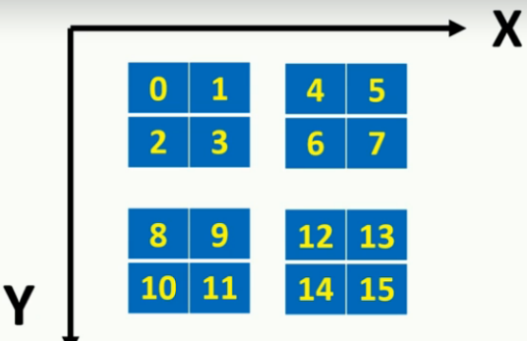
Z= 0
 |  |  |  | z=0
0 | 1 | 4 | 5 | z=0 |  | z=1 |  | z=0 |  | z=1
2 | 3 | 6 | 7 | 0 | 1 | 4 | 5 | 8 | 9 | 12 | 13
 |  |  |  | 2 | 3 | 6 | 7 | 10 | 11 | 14 | 15
8 | 9 | 12 | 13
10 | 11 | 14 | 15 | z=0 |  | z=1 |  | z=0 |  | z=1
 |  |  |  | 16 | 17 | 20 | 21 | 24 | 25 | 28 | 29
Z=1 |  |  |  | 18 | 19 | 22 | 23 | 26 | 27 | 30 | 31

16 | 17 | 20 | 21
18 | 19 | 22 | 23 | z=1
 |  |  |  | z=0 |  | z=1 |  | z=0 |  | z=1
24 | 25 | 28 | 29 | 32 | 33 | 36 | 37 | 40 | 41 | 44 | 45
26 | 27 | 30 | 31 | 34 | 35 | 38 | 39 | 42 | 43 | 46 | 47

 |  |  |  | z=0 |  | z=1 |  | z=0 |  | z=1
 |  |  |  | 48 | 49 | 52 | 53 | 56 | 57 | 60 | 61
 |  |  |  | 50 | 51 | 54 | 55 | 58 | 59 | 62 | 63

